Chi tiết địa chất
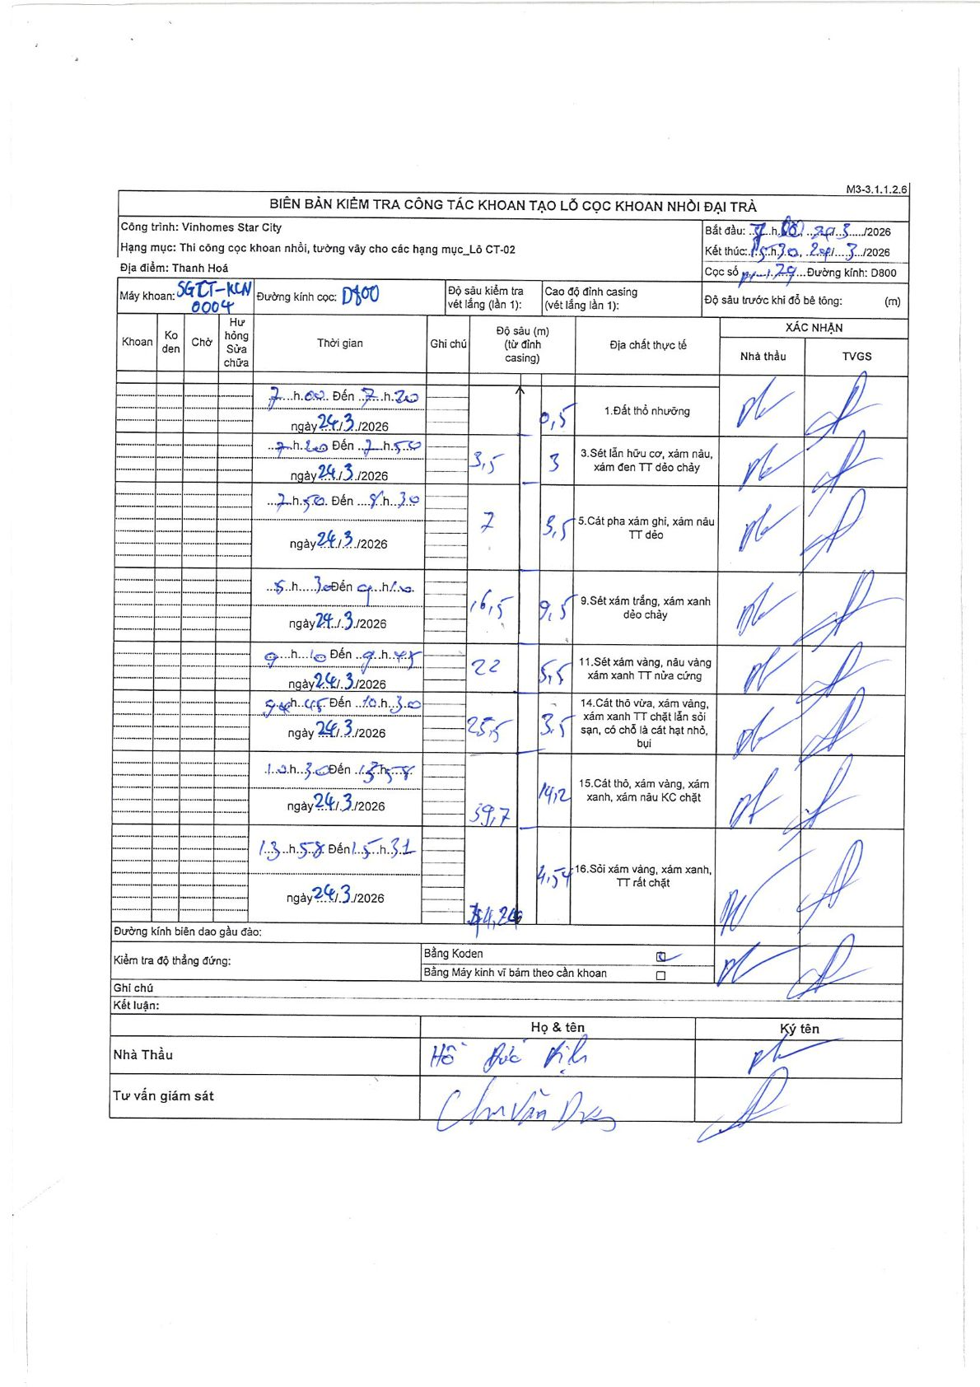
Dự án | Star City Thanh Hóa
Hạng mục | Thi công cọc khoan nhồi, tường vây cho các hạng mục_Lô CT-02
Tên bộ phận | Lô CT-02
Số hiệu cọc | P1-179
Tên Máy khoan | SGCT-KCN0004
Đường kính | D800
Bắt đầu thi công | 07:00 24/03/2026
Kết thúc thi công | 15:30 24/03/2026

Địa chất TT | Đường kính | Mô tả lớp thiết kế | Từ (h) | Đến (h) | Cao độ từ | Cao độ đến | T.Gian (h) | Dài (m) | V (m/h) | Ghi chú
1 | D800 | Đất thổ nhưỡng | 07:00 24/03/2026 | 07:20 24/03/2026 | 0 | -0.5 | 0.33 | 0.5 | 1.5
3 | D800 | Sét lẫn hữu cơ, xám nâu, xám đen TT dẻo chảy | 07:20 24/03/2026 | 07:50 24/03/2026 | -0.5 | -3.5 | 0.5 | 3 | 6
5 | D800 | Cát pha xám ghi, xám nâu TT dẻo | 07:50 24/03/2026 | 08:30 24/03/2026 | -3.5 | -7 | 0.67 | 3.5 | 5.25
9 | D800 | Sét xám trắng, xám xanh dẻo chảy | 08:30 24/03/2026 | 09:10 24/03/2026 | -7 | -16.5 | 0.67 | 9.5 | 14.25
11 | D800 | Sét xám vàng, nâu vàng xám xanh TT nửa cứng | 09:10 24/03/2026 | 09:45 24/03/2026 | -16.5 | -22 | 0.58 | 5.5 | 9.43
14 | D800 | Cát thô vừa, xám vàng, xám xanh TT chặt lẫn sỏi sạn, có chỗ là cát hạt nhỏ, bụi | 9:45 24/03/2026 | 10:30 24/03/2026 | -22 | -25.5 | 0.75 | 3.5 | 4.67
15 | D800 | Cát thô, xám vàng, xám xanh, xám nâu KC chặt | 10:30 24/03/2026 | 13:58 24/03/2026 | -25.5 | -39.7 | 3.47 | 14.2 | 4.1
16 | D800 | Sỏi xám vàng, xám xanh, TT rất chặt | 13:58 24/03/2026 | 15:30 24/03/2026 | -39.7 | -44.24 | 1.53 | 4.54 | 2.96

ẢNH BIÊN BẢN GỐC

